1.1
voltar à página inicial |  |  |  | 1 - MENUS DE NAVEGAÇÃO
 | S | N | NA
 | x |  |  | 1.1 O menu de navegação deve estar estruturado como uma lista de opções
 |  |  |  | Para que possa ser bem interpretado por tecnologias de apoio, os menus e submenus devem estar estruturados com elementos nativos, do tipo <ul>, ou com a semântica e o estado dos elementos identificados com técnicas em ARIA.

 | Listagem de evidências
 |  |  |  |  | Notas:
 |  |  |  |  | O menu de navegação presente no website está estruturado como uma lista de opções. Evidências retiradas do site: https://urbanismo.cm-camaradelobos.pt/

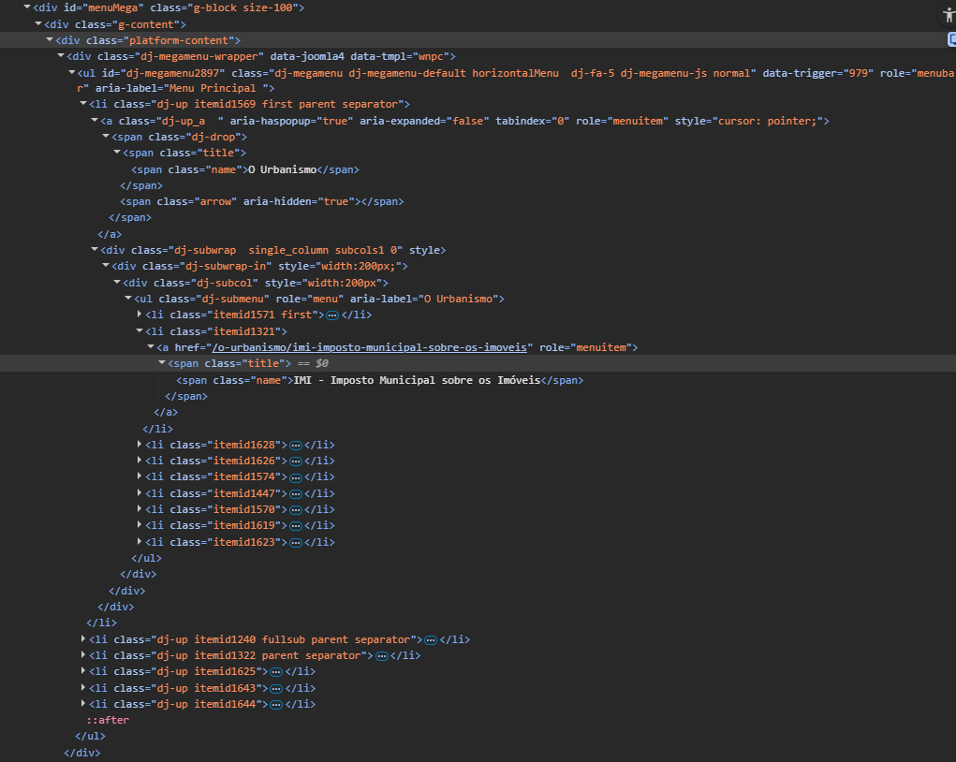

 | Notas de preenchimento:
 | - Coloque aqui imagens, printscreens ilustrativos, coloque sempre o endereço das páginas de onde retirar as imagens com exemplos ilustrativos.
 | - As imagens e as notas não estão limitadas aos campos a amarelo.
 | - Nas restantes folhas internas, estas instruções já não existem mas aplicam-se igualmente.

 | ANTES DE COMEÇAR APAGUE ESTE TEXTO. APAGUE TAMBÉM A IMAGEM COLOCADA NA ZONA AMARELA.

 | PODE INCLUSIVAMENTE RETIRAR O FUNDO AMARELO.

1.2
voltar à página inicial |  |  |  | 1 - MENUS DE NAVEGAÇÃO
 | S | N | NA
 | x |  |  | 1.2 É possível selecionar as opções e as subopções do menu quer com rato quer com teclado
 |  |  |  | Deve ser possível percorrer a estrutura de navegação quer com um dispositivo apontador quer com o teclado.

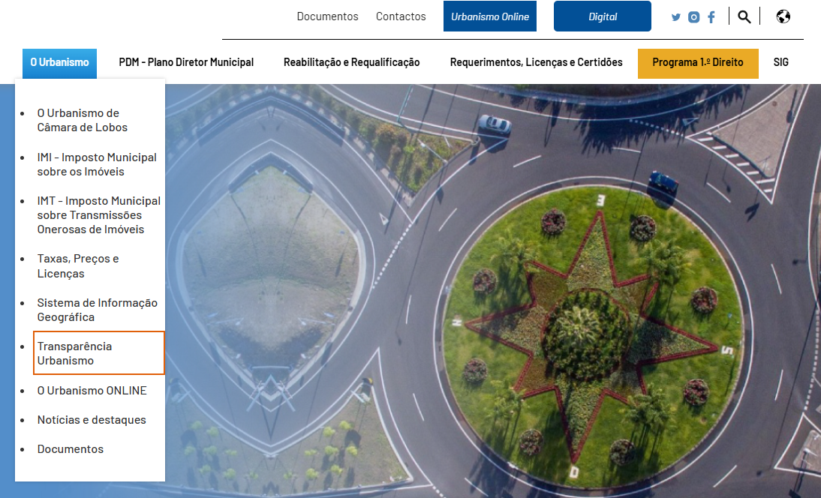
 | Listagem de evidências
 |  |  |  |  | Notas:
 |  |  |  |  | É possivel percorrer a estrutura de navegação quer com o rato quer com o teclado. Evidências retiradas do site: https://urbanismo.cm-camaradelobos.pt/

2.1
voltar à página inicial |  |  |  | 2 - TÍTULOS E SUBTÍTULOS
 | S | N | NA
 | x |  |  | 2.1 Existe um título <h1> marcado na página
 |  |  |  | O título principal de cada página, que sumariza o seu conteúdo, deve ser identificado como o primeiro nível dos títulos (h1). Não deverá ser utilizado mais do que um <h1> por página.

 | Listagem de evidências
 |  |  |  |  | Notas:
 |  |  |  |  | Evidências retiradas do site: https://urbanismo.cm-camaradelobos.pt/

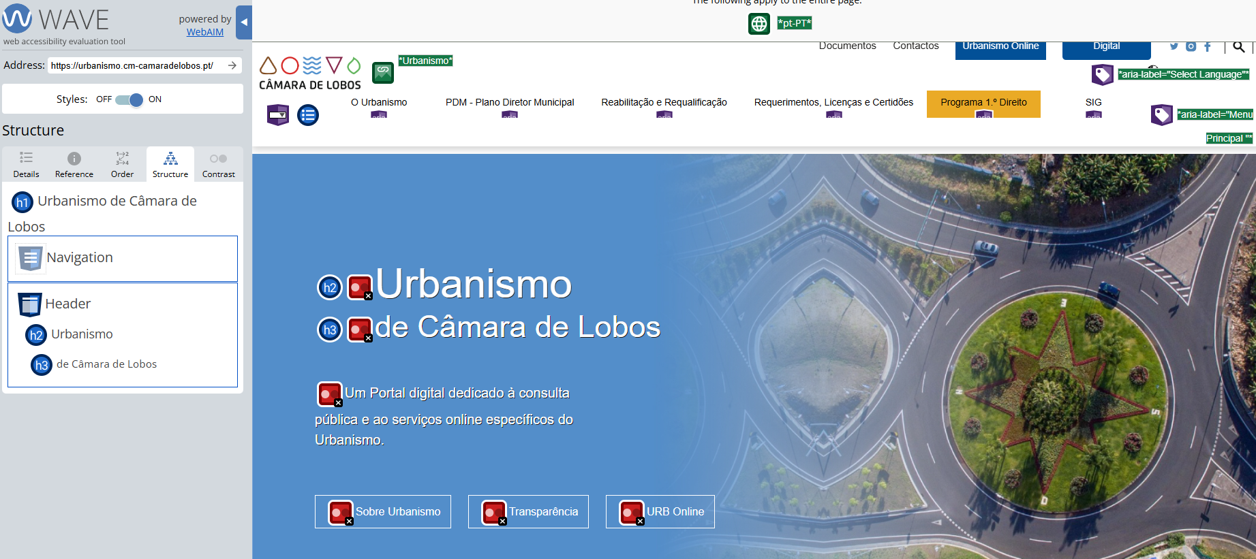

3.1
voltar à página inicial |  |  |  | 3 - TABELAS DE DADOS
 | S | N | NA
 | x |  |  | 3.1 As células que constituem os cabeçalhos da tabela estão marcadas com o elemento <th>
 |  |  |  | Identificar os cabeçalhos de uma tabela ajuda a melhor identificar os eixos que caracterizam a informação em cada célula.

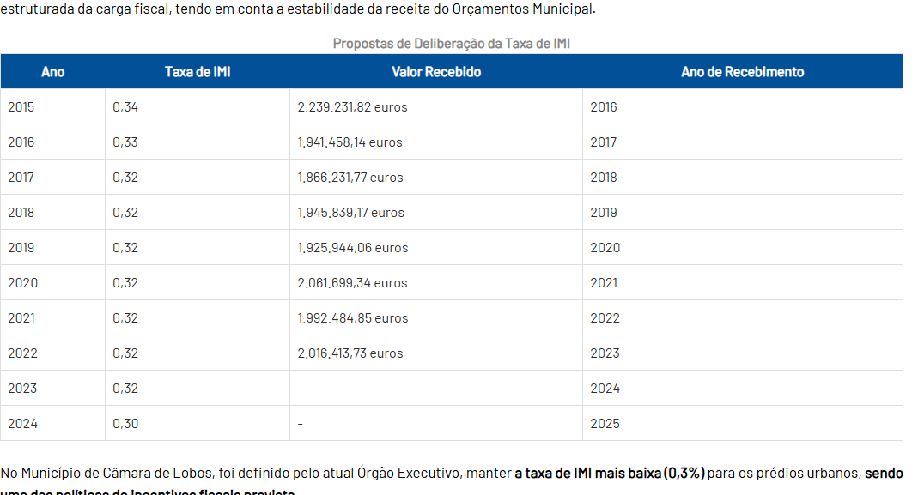
 | Listagem de evidências
 |  |  |  |  | Notas:
 |  |  |  |  | As tabelas presentes no website contêm cabeçalhos marcados com o elemento <th>. Evidências retiradas do site: https://urbanismo.cm-camaradelobos.pt/o-urbanismo/imi-imposto-municipal-sobre-os-imoveis

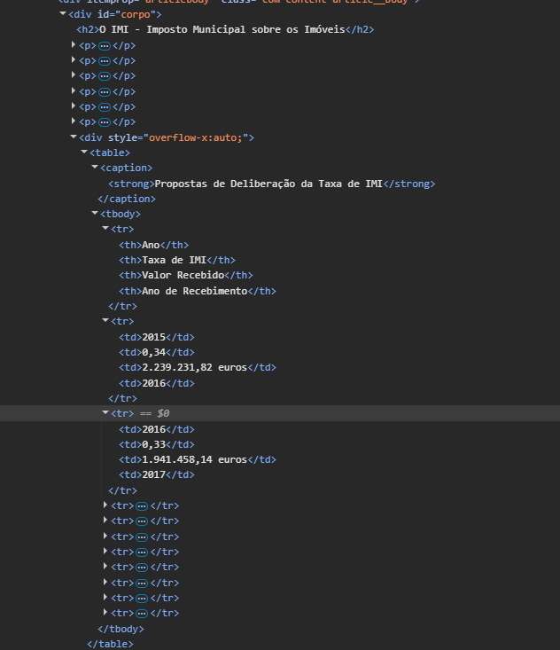

5.1
voltar à página inicial |  |  |  | 5 - GRÁFICOS E IMAGENS-LINK
 | S | N | NA
 | x |  |  | 5.1 A imagem ou gráfico tem um equivalente alternativo em texto curto e correto
 |  |  |  | As imagens não decorativas deverão ter uma descrição breve associada, nomeadamente através do uso do atributo <ALT>. Esta legenda deve descrever fielmente o propósito da imagem no contexto em que se encontra.

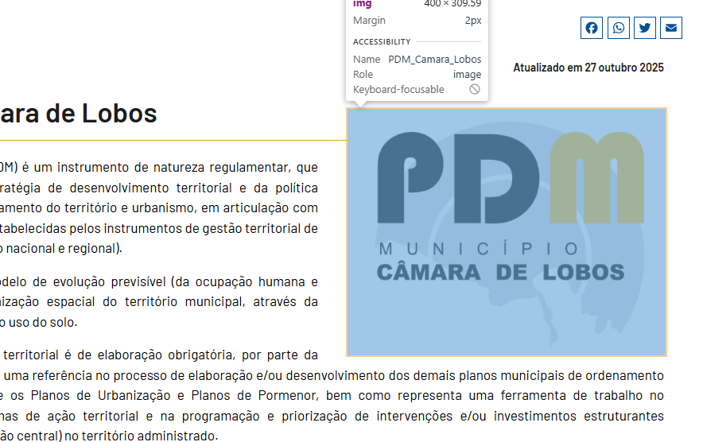
 | Listagem de evidências
 |  |  |  |  | Notas:
 |  |  |  |  | Evidências retiradas do site: https://urbanismo.cm-camaradelobos.pt/pdm-plano-diretor-municipal/elementos-do-pdm/o-plano-diretor-municipal

6.1
voltar à página inicial |  |  |  | 6 - CONTRASTE
 | S | N | NA
 | x |  |  | 6.1 No corpo de um documento, o rácio de contraste entre a cor do texto normal (menor que 18 pontos ou menor que 14 pontos negrito) e a cor do fundo é superior a 4,5:1
 |  |  |  | Deve assegurar-se no corpo do documento que o rácio de contraste entre a cor do texto e a cor de fundo é, no mínimo, de 4,5:1, de forma a assegurar a sua legibilidade para utilizadores com deficiências da visão.

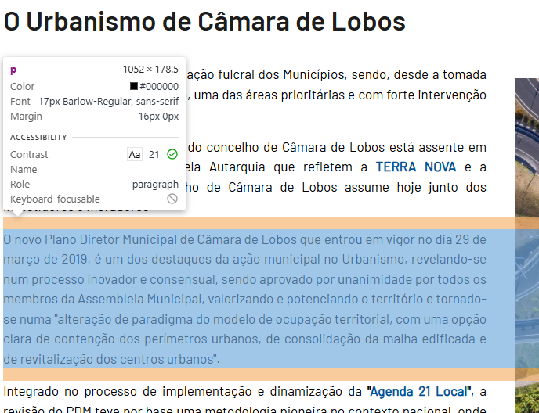
 | Listagem de evidências
 |  |  |  |  | Notas:
 |  |  |  |  | Evidências retiradas do site: https://urbanismo.cm-camaradelobos.pt/o-urbanismo/o-urbanismo-de-camara-de-lobos

6.2
voltar à página inicial |  |  |  | 6 - CONTRASTE
 | S | N | NA
 | x |  |  | 6.2 O rácio de contraste entre a cor do texto de tamanho grande (maior ou igual que 18 pontos ou maior ou igual que 14 pontos negrito) e a cor do fundo é superior a 3:1
 |  |  |  | Os textos de tamanho superior a 18 pontos, ou os textos de tamanho superior a 14 pontos mas a negrito, devem assegurar um rácio de contraste mínimo de 3:1 entre a cor do texto e a cor do fundo.

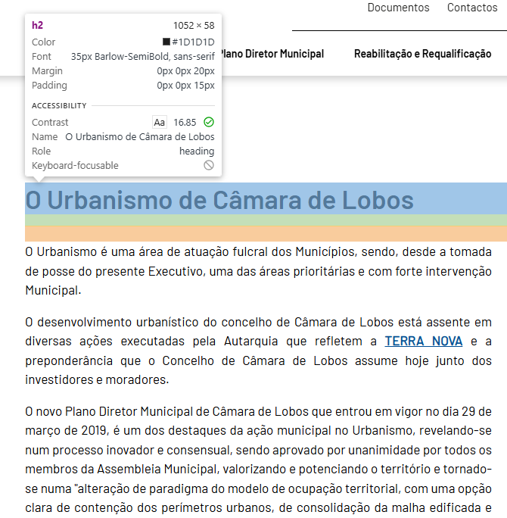
 | Listagem de evidências
 |  |  |  |  | Notas:
 |  |  |  |  | Evidências retiradas do site: https://urbanismo.cm-camaradelobos.pt/o-urbanismo/o-urbanismo-de-camara-de-lobos

8.1
voltar à página inicial |  |  |  | 8 - ESTRUTURA DA PÁGINA
 | S | N | NA
 | x |  |  | 8.1 Quando se retira a CSS, todos os elementos HTML devem alinhar à esquerda
 |  |  |  | Quando se desativam todos os estilos visuais, o conteúdo da página é apresentado alinhado à esquerda e apresenta-se de forma linear.

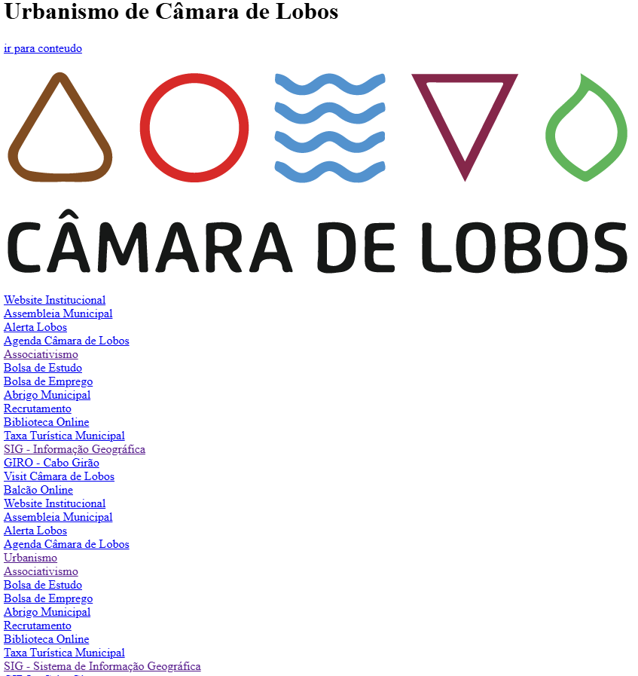
 | Listagem de evidências
 |  |  |  |  | Notas:
 |  |  |  |  | Ao retirar o CSS, todos os elementos ficam alinhados à esquerda. Evidências retiradas do site: https://urbanismo.cm-camaradelobos.pt/

8.4
voltar à página inicial |  |  |  | 8 - ESTRUTURA DA PÁGINA
 | S | N | NA
 | x |  |  | 8.4 Quando se retira a CSS, a informação relevante permanece visível
 |  |  |  | Toda a informação visível deve permanecer na página sob forma textual, quando se desativam os estilos visuais.

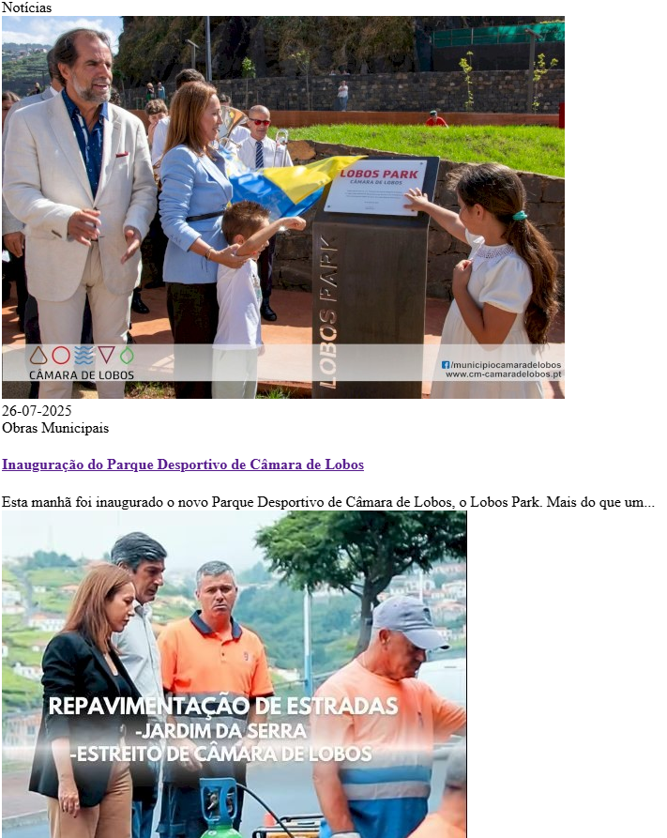
 | Listagem de evidências
 |  |  |  |  | Notas:
 |  |  |  |  | Ao retirar o CSS, toda a informação permanece visível. Evidências retiras do site: https://urbanismo.cm-camaradelobos.pt/

8.5
voltar à página inicial |  |  |  | 8 - ESTRUTURA DA PÁGINA
 | S | N | NA
 | x |  |  | 8.5 A maquetização da página é feita sem recorrer ao elemento <table>
 |  |  |  | A estrutura de composição gráfica da página não é feita recorrendo a elementos de tabela mas sim a uma maior diversidade de elementos semânticos (por ex., <main>) e genéricos (por ex., <div>), que permitem a recomposição visual para diferentes tipos e dimensões de ecrã.

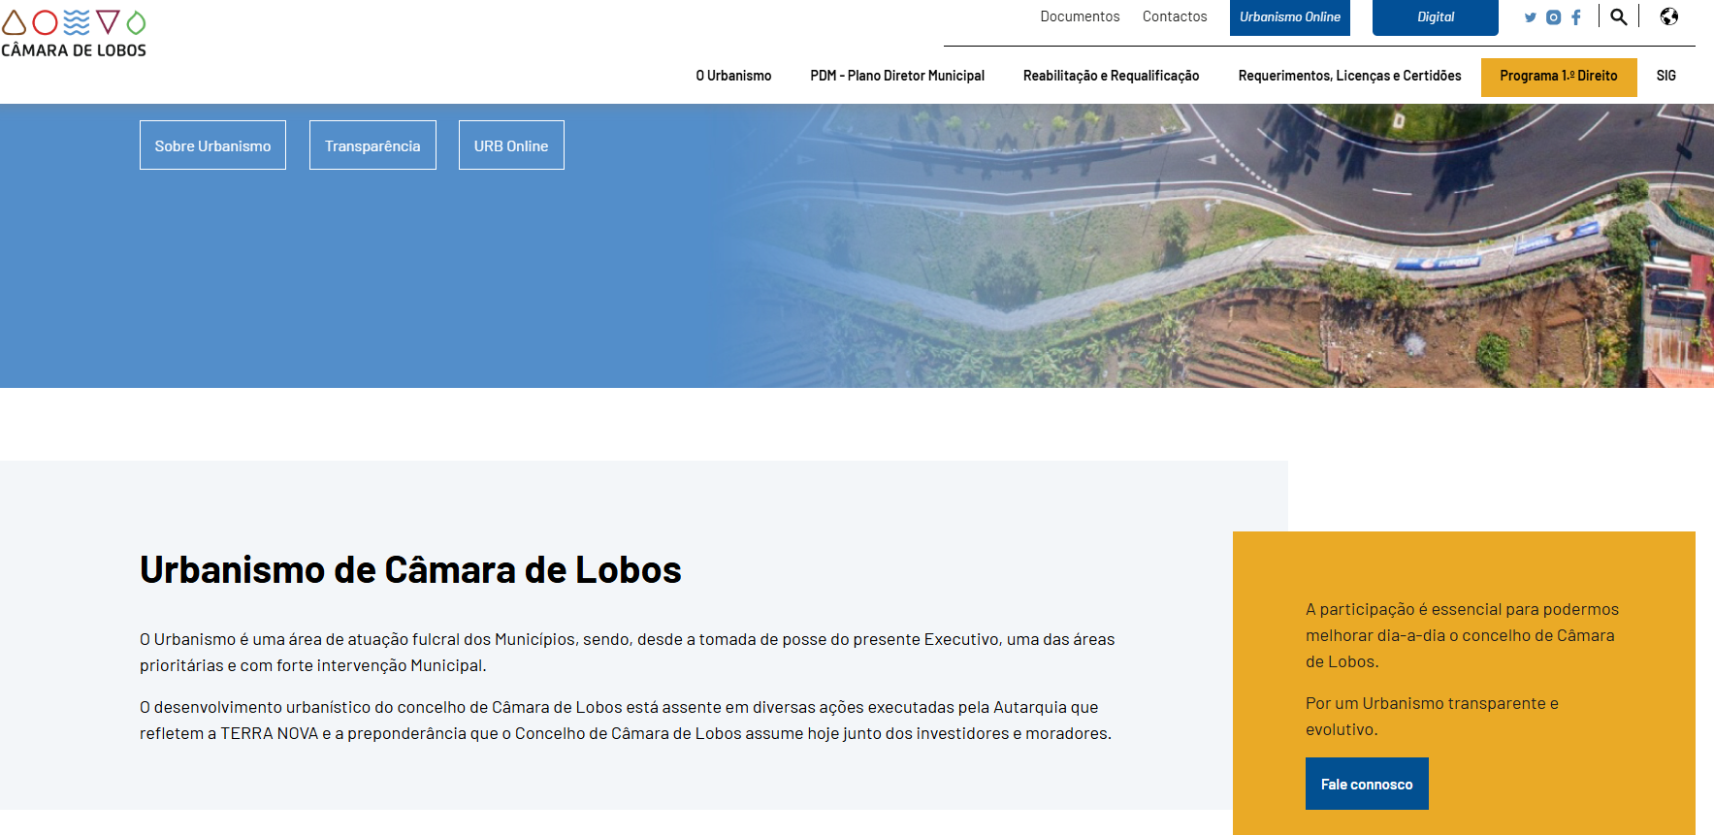
 | Listagem de evidências
 |  |  |  |  | Notas:
 |  |  |  |  | Evidências retiradas do site: https://urbanismo.cm-camaradelobos.pt/

